画面イメージ
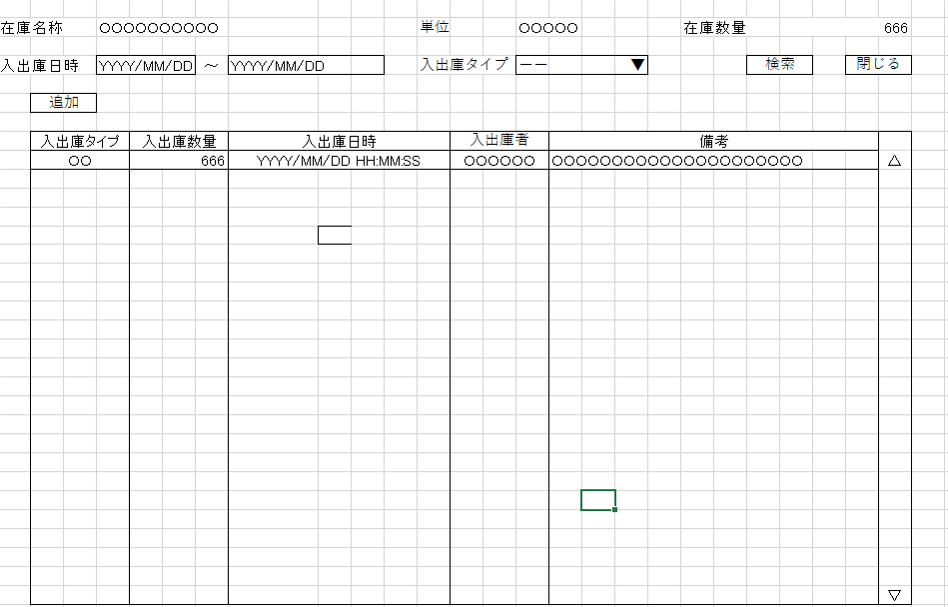
詳細設計書 | 論理名称 | K001 | システムID | KS | 改訂日 | 2022-10-06
 | 物理名称 | 入出庫情報一覧 | システム名称 | 倉庫管理システム | 改訂者 | チーム１

画面イメージ

IO関連
詳細設計書 |  | 論理名称 |  | K001 |  |  | システムID | KS | 改訂日 | 2022-10-06
 |  | 物理名称 |  | 入出庫情報一覧 |  |  | システム名称 | 倉庫管理システム | 改訂者 | チーム１

I/O関連図

在庫情報一覧
入出庫情報一覧
入出庫情報登録

入出庫情報
在庫情報

パラメータ一覧
No | 論理名称 |  | 物理名称 |  | I/O | 備考
1 | 在庫商品ID |  | id |  | O
2 | 在庫名称 |  | name |  | O
3 | 単位 |  | unit_id |  | O | 単位マスタ(m_unit)テーブルの中に全部選択できる単位を読み取る
4 | 在庫数量 |  | stock_num |  | O
5 | 入出庫日時 |  | update_date |  | O
6 | 入出庫タイプ |  | io_type |  | O
7
8
9
10
テーブル一覧
No | 論理名称 |  | 物理名称 |  | I/O | 備考
2 | t_stock |  | 在庫情報 |  | O
3 | t_stock_io |  | 入出庫情報 |  | O
4 | m_unit |  | 単位マスタ
5
6
7
8
9
10
ファイル一覧
No | 論理名称 |  | 物理名称 |  | I/O | 備考
2
3
4
5
6
7
8
9
10

